表紙
介護保険居宅サービス事業者
および介護保険施設一覧
（筑紫地区）

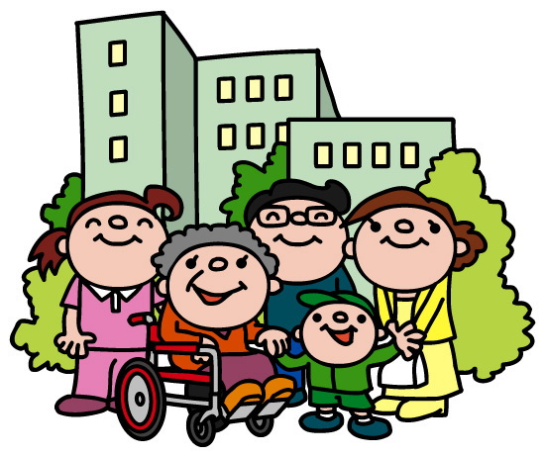

大野城市 介護支援課

インターネットで、筑紫地区以外も含む事業所の検索や、
詳しい情報（営業時間、サービスの特色、利用料など）を見ることが出来ます。

 | 介護サービス情報公表システム
 |  | http://www.kaigokensaku.mhlw.go.jp/

※この事業所リストには、筑紫地区の事業所を掲載しています。訪問（通所）サービス（国基準）・訪問（通所）型サービスＡについてのみ、大野城市の指定するすべての事業所を掲載しています。

サービス事業者・施設一覧 目次

≪在宅サービス≫

♦ホームヘルプ

１．訪問介護【要介護１～５】・・・・・・・・・・・・・・・・・・・・・・・・・・・・・・ |  |  | １～４ページ

２．訪問サービス（国基準）【事業対象者、要支援１～２】・・・・・・・・・・・・・・・・・・・ |  |  | ５～６ページ

３．訪問型サービスＡ【事業対象者、要支援１～２】・・・・・・・・・・・・・・・・・・・ |  |  | ７～８ページ

♦その他の訪問サービス

４．（介護予防）訪問看護 ・・・・・・・・・・・・・・・・・・・・・・・・・・・・・・・・・・・・・ |  |  | 9～11ページ

５．（介護予防）訪問入浴介護 ・・・・・・・・・・・・・・・・・・・・・・・・・・・・・・・・・・・・・・ |  |  | 12ページ

♦デイサービス・デイケア

６．通所介護 （デイサービス）【要介護１～５】・・・・・・・・・・・・・・・・・・・・・・・・・・・・・・・・・ |  |  | 13～18ページ

７．通所サービス（国基準）【事業対象者、要支援１～２】・・・・・・・・・・・・・・・・・・・ |  |  | 19～21ページ

８．通所型サービスＡ【事業対象者、要支援１～２】・・・・・・・・・・・・・・・・・・・ |  |  | 22～23ページ

９．(介護予防）通所リハビリテーション（デイケア）・・・・・・・・・・・・・・・・・・・・・・・・ |  |  | 24～25ページ

10．(介護予防）福祉用具貸与 ・・・・・・・・・・・・・・・・・・・・・・・・・・・・・・・・・・・・・・・ |  |  | 26ページ

♦ショートステイ

11．(介護予防)短期入所生活介護（ショートステイ）・・・・・・・・・・・・・・・・・・・・・・・・・・・・・・・・・・ |  |  | 27ページ

12．(介護予防)短期入所療養介護（医療型ショートステイ）・・・・・・・・・・・・・・・・・・・・・・・・・・・・・・・・・ |  |  | 28ページ

13．特定施設入所者生活介護（介護付有料老人ホーム）・・・・・・・・・・・・・・・・・・・・ |  |  | 29ページ

14．地域密着型サービス ・・・・・・・・・・・・・・・・・・・・・・・・・・・・・・・・・・・・・・ |  |  | 30～31ページ

≪施設サービス≫

15．介護老人福祉施設（特別養護老人ホーム） ・・・・・・・・・・・・・・・・・ |  |  | 32ページ

16．介護老人保健施設（老人保健施設） ・・・・・・・・・・・・・・・・・・・・・・ |  |  | 33ページ

17．介護医療院 ・・・・・・・・・・・・・・・・・・・・・・・・・・・・・・・・・・・・・ |  |  | 33ページ

